상품제안서
코션 M6 10K 3단 자동 거꾸로 양우산(UPF50+) | 상품코드: S24851

 |  |  |  |  |  |  | 02-713-8555 | www.synergygift.co.kr
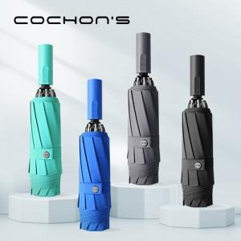

【상세/제작정보】

【인쇄/포장옵션】 | [손잡이] 손잡이실크, [손잡이] 손잡이컬러, [원단] 원단실크1도, [원단] 원단컬러 / 포장지포장

【공급단가】 | 수량 | 50~ | 100~ | 300~ | 500~ | 1,000~
*VAT별도 | 단가 | 16,100원 | 15,500원 | 14,600원 | 14,300원 | 13,900원

【상품 URL】 | https://www.synergygift.co.kr:443/src/goods_detail.php?gdno=24851

